Pkis
Consulta Realizada
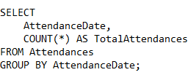
Asistencias por Fecha

AttendanceDate | TotalAttendances
9/19/24 | 4
9/20/24 | 2
9/21/24 | 2
9/22/24 | 2
9/23/24 | 2

Consulta Realizada
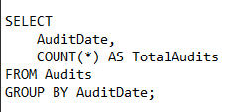
Auditorias por fecha

AuditDate | TotalAudits
9/25/24 | 4
9/26/24 | 1
9/27/24 | 2

Auditorias por Emisor
Consulta Realizada

NameOfIssuerAudit | TotalAudits
Alejandro perez | 1
Andres Sastoque | 1
María Alejandra Ramírez | 3
María Ortega | 1
Santiago Gonzalez | 1

TotalAudits
7

Brigadas por Comando
ActiveCommands
1

Consulta Realizada
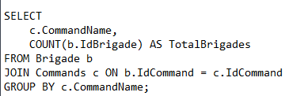

CommandName | TotalBrigades
Comando 3 | 3

Consulta Realizada

Unidades por Brigada

ActiveBrigades
3

Consulta Realizada
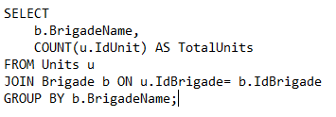

BrigadeName | TotalUnits
Ensueño | 1
Paraiso | 1
Perdomo | 2

Consulta Realizada

ActiveUnits
4

Consulta Realizada

Distribucion de Genero
StudentGender | GenderDistribution
Femenino | 20
Masculino | 80

Consulta Realizada
Estudiantes por Unidad

UnitName | TotalStudents
Unidad 1E | 3
Unidad 1PA | 2
Unidad 1PE | 3
Unidad 2PE | 2

Consulta Realizada

TotalActiveStudents
10

Consulta Realizada

TotalCompliantCertificates
8

Consulta Realizada

ActiveEditions
3

Ediciones por Curso
Consulta Realizada
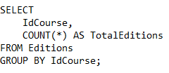

CourseName | TotalEditions
Servicio Social | 3

Consulta Realizada

ActiveCourses
1

Certificados por Curso
Consulta Realizada

CourseName | TotalCertificatesIssued
Servicio Social | 8

Consulta Realizada
Estudiantes por Edicion
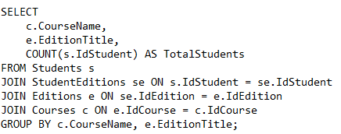

CourseName | EditionTitle | TotalStudents
Servicio Social | SS 2024-2 | 7
Servicio Social | SS 2025-1 | 3

